data
ObjectID * | Shape * | Sample | Nombre | Fecha | Año | O18 | 2H | pH | Cl⁻ | EC | tipo | marker | Autor | GeoSup | GeoProf | lon | lat | Elevation
1 | Point | K1+400 | K1+290 | 2024-03-09 | 2024 | -8.53 | -55.31 | 6.37 | 54.63 | 266 | Infiltracion | square | UNAL | Qc | Pq | -75.115409 | 5.321311 | 1600
2 | Point | K2+270 | K2+300 | 2024-03-09 | 2024 | -8.28 | -53.20 | 7.45 | 36.53 | 525 | Infiltracion | square | UNAL | Pes | Pq | -75.109237 | 5.326128 | 1600
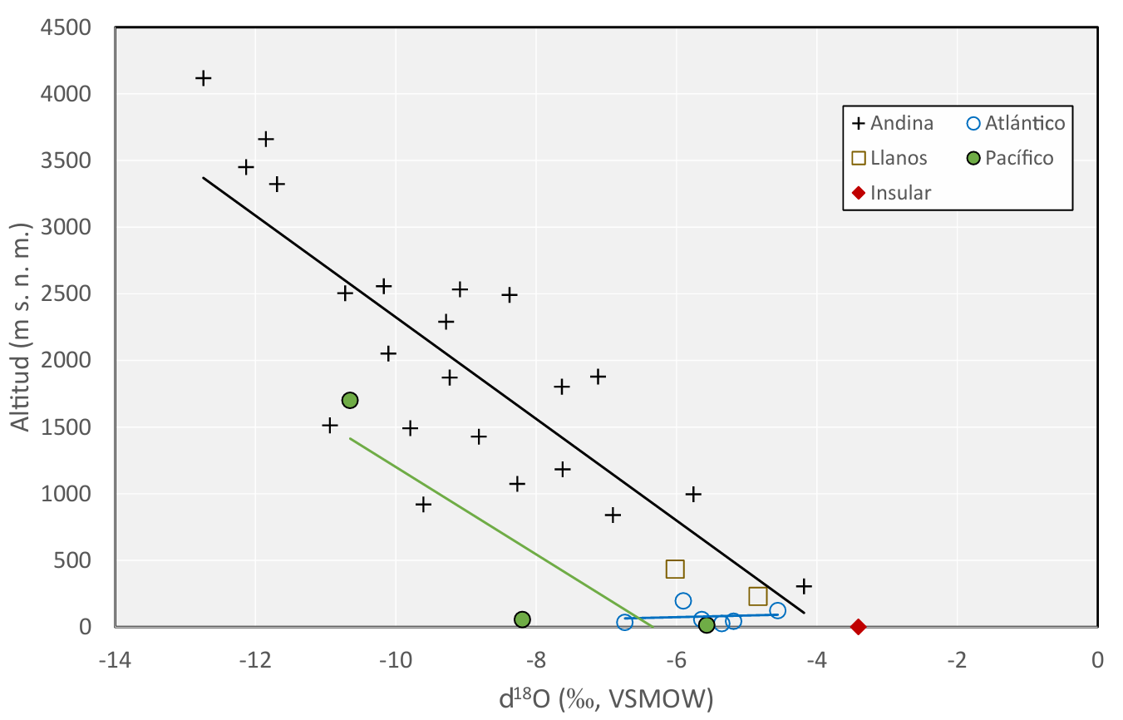
3 | Point | K2+600 | K2+600 | 2024-03-09 | 2024 | -8.72 | -57.80 | 7.75 | 43.95 | 302 | Infiltracion | square | UNAL | Qc | Pes | -75.106816 | 5.327865 | 1600
4 | Point | K3+400 | K3+400 | 2024-03-09 | 2024 | -8.61 | -56.09 | 7.12 | 30.13 | 235 | Infiltracion | square | UNAL | Qc | Pes | -75.10095 | 5.332078 | 1600
5 | Point | K3+940 | K3+940 | 2024-03-09 | 2024 | -8.40 | -54.58 | 6.91 | 25.66 | 222 | Infiltracion | square | UNAL | Qcv | Pes | -75.096991 | 5.334922 | 1600
6 | Point | K4+500 | K4+500 | 2024-03-09 | 2024 | -8.37 | -55.49 | 6.77 | 12.57 | 106 | Infiltracion | square | UNAL | Qc | Pes | -75.092925 | 5.337861 | 1600
7 | Point | P7-Acta2P1LB | Q, Balastrera | 2024-04-09 | 2024 | -8.10 | -51.40 | 8.16 | 10.48 | 69 | Superficial | circle | UNAL | Qc | Qc | -75.087703 | 5.339616 | 1746
8 | Point | P8-LaCosta | Q, El Recreo | 2024-04-09 | 2024 | -8.33 | -54.15 | 7.84 | 9.41 | 55 | Superficial | circle | UNAL | Qc | Qc | -75.094025 | 5.340764 | 1843
9 | Point | P9-Acta7 | Man, La Costa | 2024-04-09 | 2024 | -8.03 | -51.75 | 6.82 | 3.521 | 49 | Superficial | circle | UNAL | Pes | Pes | -75.098444 | 5.338532 | 1891
10 | Point | P10-Pinales3 | Piñales 3 | 2024-04-09 | 2024 | -8.55 | -54.64 | 6.89 | 4.215 | 72 | Superficial | circle | UNAL | Pes | Pes | -75.099216 | 5.330628 | 1817
11 | Point | P11-Acta19B | Q, El Bosque | 2024-04-09 | 2024 | -8.70 | -56.20 | 6.96 | 2.352 | 40.5 | Superficial | circle | UNAL | Pes | Pes | -75.100163 | 5.339175 | 1892
12 | Point | P12-3Casitas | 3 Casitas | 2024-04-09 | 2024 | -8.71 | -56.82 | 6.88 | 4.214 | 93 | Superficial | circle | UNAL | Qc | Qc | -75.108298 | 5.328609 | 1899
13 | Point | P13-Acta27 | Q, El Aguila | 2024-04-09 | 2024 | -8.57 | -56.34 | 7.05 | 4.625 | 51 | Superficial | circle | UNAL | Qcv | Qcv | -75.121145 | 5.315645 | 1823
14 | Point | P14-CasaDeMaquinas | DescargaTunel | 2024-05-09 | 2024 | -8.60 | -57.89 | 6.5 | 3.2019 | 64 | Superficial | circle | UNAL | Pes | Pes | -75.07822 | 5.33209 | 1247
15 | Point | P15-Pz7 | Piezometro_7 | 2024-06-09 | 2024 | -8.17 | -52.72 | 6.06 | 0.5821 | 67 | Subterranea | triangle | UNAL | Qc | Pes | -75.1064 | 5.327525 | 1900
16 | Point | P16 - K5+400 | K5+400 | 2024-03-09 | 2024 | -8.00 | -52.74 | 6.4 |  | 119 | Infiltracion | square | UNAL | Qc | Pes | -75.085051 | 5.339288 | 1600
17 | Point | Piezo 7 | Piezometro_7 | 2015-03-07 | 2015 | -8.83 | -58.78 | 8.03 | 1.7 | 155.3 | Subterranea | triangle | Hidrogeocol | Qc | Pes | -75.106253 | 5.327671 | 1874
18 | Point | Portal Entrada | K2+900 | 2015-03-07 | 2015 | -9.23 | -61.23 | 843 | 0 | 55 | Infiltracion | square | Hidrogeocol | Qcv | Pes | -75.10465 | 5.329419 | 1600
19 | Point | Qda La Marranera | Qda La Marranera | 2015-03-07 | 2015 | -9.03 | -59.56 | 624 | 0 | 36.3 | Superficial | circle | Hidrogeocol | Qc | Qc | -75.104759 | 5.327931 | 1900
20 | Point | Qda La Costa | Qda La Costa | 2015-03-07 | 2015 | -9.31 | -60.87 | 6.15 | 0 | 50 | Superficial | circle | Hidrogeocol | Qcv | Qcv | -75.099779 | 5.333471 | 1895
21 | Point | Qda Patio Bonito | Qda Patio Bonito | 2015-03-07 | 2015 | -8.80 | -58.00 | 11.5 | 0 | 6.08 | Superficial | circle | Hidrogeocol | Pes | Pes | -75.100638 | 5.329993 | 1852
22 | Point | Piezo 1 | Piezometro_1 | 2015-03-07 | 2015 | -9.51 | -62.80 | 8.58 | 0 | 73.7 | Subterranea | triangle | Hidrogeocol | Qcv | Qcv | -75.10002 | 5.333233 | 1894
23 | Point | Portal Salida | K4+600 | 2015-03-07 | 2015 | -8.67 | -56.41 | 8.06 | 2.4 | 62 | Infiltracion | square | Hidrogeocol | Qc | Pes | -75.106253 | 5.327671 | 1600
24 | Point | Qda 17 | Qda 17 | 2015-03-07 | 2015 | -8.96 | -59.46 | 6.73 | 0 | 88.5 | Superficial | circle | Hidrogeocol | Qc | Qc | -75.094159 | 5.340402 | 1843
25 | Point | Qda La Balastrera | Q, Balastrera | 2015-03-07 | 2015 | -8.26 | -53.68 | 7.9 | 0 | 177.1 | Superficial | circle | Hidrogeocol | Qc | Qc | -75.100876 | 5.339492 | 1866

